1005217
PLANILLA DE DATOS GARANTIZADOS |  |  |  | 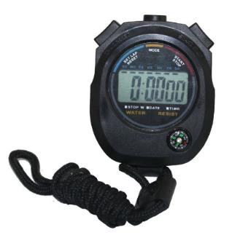

CRONÓMETRO DIGITAL |  |  |  | CÓDIGO | 1005217
 |  |  |  | FECHA DE REVISIÓN | 2021-02-01
DESCRIPCIÓN SAP: CRONÓMETRO DIGITAL |  |  |  | ÁREA ESPECIALISTA | DIRECCIÓN DE REDUCCIÓN DE PÉRDIDA
ITEM | DATOS | UNIDAD | PEDIDO | OFRECIDO | COMPROBACIÓN Y MEDICIÓN | RESULTADO
1 | Proceso de Compras | …. | *
2 | Empresa proveedora | …. | *
3 | Fabricante | …. | *
4 | Marca | …. | *
5 | Modelo | …. | *
6 | País de origen | …. | *
7 | Norma de fabricación y ensayos | …. | *
8 | Características Generales | …. | ….
8.1 | Material | …. | Plástico resistente y ligero
8.2 | Cantidad de dígitos | …. | 5
8.3 | Cantidad de memorias | …. | Mayor a 10
8.4 | Precisión | Seg. | 1/100
8.5 | Tipo | …. | Ergonómico
8.6 | Batería | …. | 1 pila de 1,5 v (ag-10) incluida
8.7 | Accesorio | …. | Cordón para colgar
8.8 | Función | …. | Split/Lap
9 | Garantía | años | 1
10 | Empaque | …. | *
11 | Presentacion de Muestra | … | Debe presentar muestra
(*) A indicar por el oferente según aplique.

 | 
 |  |  |  |  | ……………………………………..
 |  |  |  |  | Fecha de oferta

 |  |  |  |  | ………………………………………………..
 | Luis Emilio Mejía |  |  |  | Nombre y firma del oferente
 | Supervisor de Control de Calidad

COMENTARIOS:

